Лист2
ПРЕДВАРИТЕЛЬНОЕ КОММЕРЧЕСКОЕ ПРЕДЛОЖЕНИЕ№ 1

№ п/п | Наименование оборудования | Ед. изм. | Кол-во | Цена за ед., руб. с учетом скидки 10% | Сумма за ед., руб. с учетом скидки 10%
1 | VENTUM V-50 | шт. | 1
 | Шахтная зерносушилка предназначена для сушки предварительно очищенного материала зерновых, зернобобовых, масличных и крупяных культур. А так же для сушки семенного материала. В качестве топлива могут использовать дизельное, магистральный и сжиженный газ. Для избежания контакта продуктов сгорания в сушилках может использоваться теплообменик. Количество рабочих секций: 20 - сушильных - 16 - охладительных -4 - резервных - 3 Загрузочный бункер состоит из 3-х секций Объём одной секций 1 секции 4,1 м3, Объем секций нагрева: 65,6 м3, Объем секций охлаждения: 16,4м3, Эксплутационная вместимость 69,1 тонн, Количество вентиляторов - 5 шт, Мощность одного вентилятора : 25 кВт 5 шт Количество горелок :2 Расход воздуха 180000 тыс м3, Горелка газовая (линейная) Горелка дизельная Baltur Габариты (без норий): длина: 6300 ширина: 4600 мм высота (до крыши): 16 160 мм Производительность: Пшеница: с 20% до 14% - 51,55 т/ч Кукуруза: с 20% до 14% -30,89т\ч Суммарная потребляемая мощность (кВт): 137 - Расход электро энергии 4,5 кВт при съеме влаги 6% Расход топлива газ мин/макс 444 м3/ч Расход топлива дизель макс 354 кг/ч Оцинкованная сталь |  | 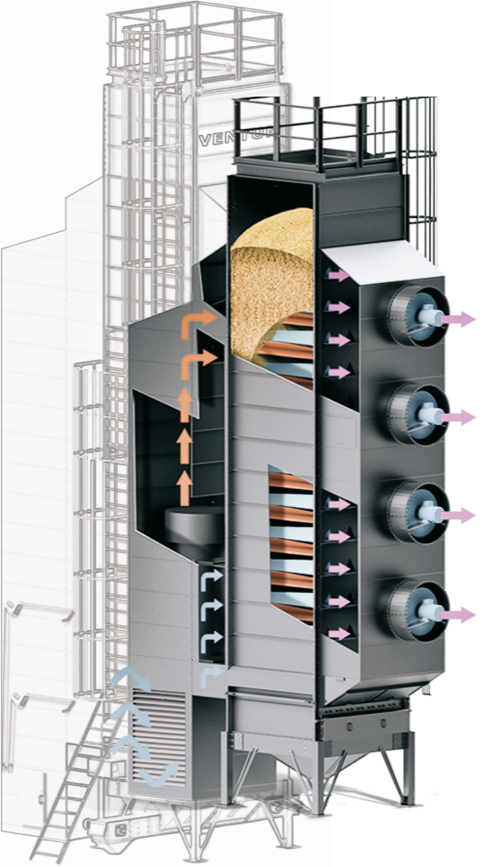

 | Итого:

 | Длины, высоты, набор оборудования и комплектация уточняется после детального обследования существующего комлпекса и согласования с Заказчиком Техничекого задания. (возможна корректировка цен)

 | Условия оплаты: 50% предоплата, 50% после уведомленияо готовности к отгрузке
 | Коммерческое предложение действительно в течении 7 календарных дней.
 | Предложение не включает в себя:
 | Проектные работы, инженерные изыскания;
 | Все иные материалы, оборудование и работы, не включенные в смету;

